关系图
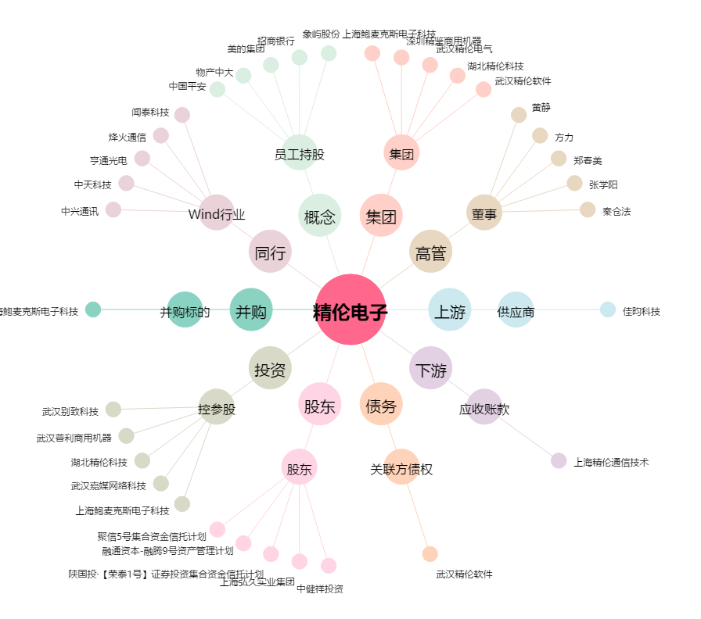
精伦电子[600355.SH] - 关系概览图

